Table 1
 |  |  |  |  |  | WELLHEAD SERVICE ORDER JOB ASSESSMENT MEETING(JAM) |  |  |  |  |  |  |  |  |  |  | DOC: JAM-00 Revision No.: 4 Revised Date April 2018 Page 1 of 3

 |  |  |  |  |  |  |  |  |  |  |  |  |  | FSO#
 |  |  |  |  |  |  |  |  |  |  |  |  |  | SO#

 |  | Descripción del Trabajo:
 |  | Cliente: |  |  |  |  |  |  |  | Pozo Nombre y Número:
 |  | Pedido por: |  |  |  |  |  |  |  | Localidad:
 |  | Teléfono: |  |  |  |  |  |  |  | Fecha de pedido: |  |  |  |  | Hora de pedido:
 |  | Company-Man: |  |  |  |  |  |  |  | Fecha pedida en locación: |  |  |  |  | Hora pedida en locación:
 |  | Equipo: |  |  |  |  |  |  |  | Organizado por:
 |  | País: |  |  |  |  |  |  |  | ATS preparado por:
 |  | Técnico #1: |  |  |  |  |  |  |  | Técnico #2:
 |  | INSTRUCCIONES: Complete todas las secciones del ATS (JSA) según el tipo de trabajo que se va a realizar y ponga iniciales en todos los ítems revisados.
 |  | 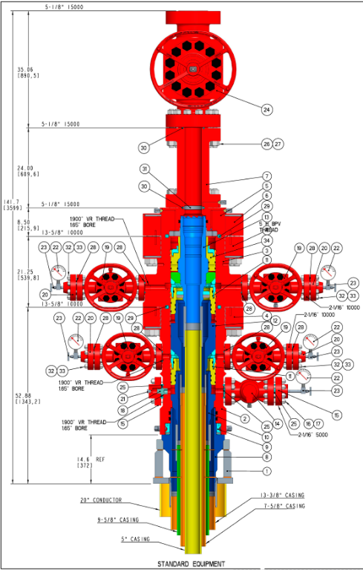 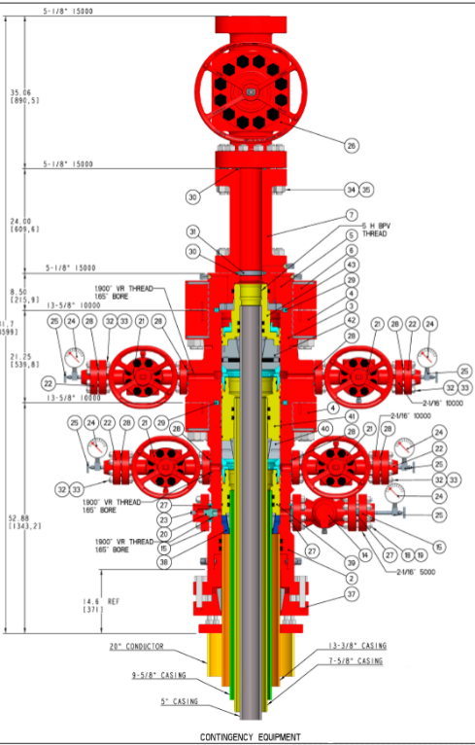 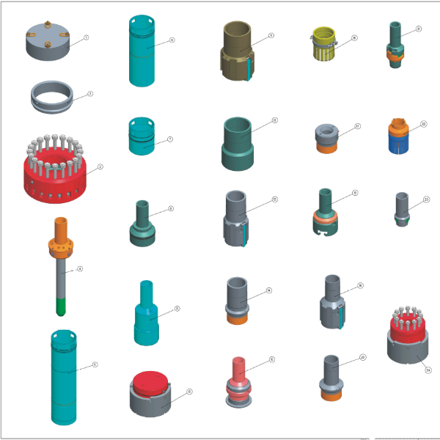
 |  |  | A. Se ha identificado y separado todo el equipo y repuestos necesarios para el trabajo?
 |  |  | B. Se ha revisado el procedimiento de instalación con los Técnicos de Campo?
 |  |  | C. Se ha realizado la reunión para analizar el ATS con los Técnicos de servicio?

 |  |  |  |  |  | WELLHEAD SERVICE ORDER JOB ASSESSMENT MEETING(JAM) |  |  |  |  |  |  |  |  |  |  | DOC: JAM-00 Revision No.: 4 Revised Date April 2018 Page 2 of 3

 |  | Cabezal Inferior: |  |  | Seccion “A” DMLX 13 5/8” Robusto |  |  |  |  |  |  |  | Sales Order # |  |  |  |  | N/A
 |  | Tipo |  |  | 11” 10,000 PSI CFB-T Unitized Wellhead System with Landing Mandrel |  |  |  |  |  | Brida Superior (Medida y presión) |  | 13 5/8” 10k
 |  | Prep Inferior (Medida y presión) |  |  | 13 5/8” 10,000 PSI DMLX |  |  |  |  |  | Salidas laterales (Medida y presión) |  | 2-1/16 5k
 |  | Pasaje Mínimo |  |  | 12.5” |  |  |  |  |  | Altura Total |  | 1340 mm
 |  | Alojamiento (Medida y Tipo) |  |  | 690 mm Hombro de carga para intermedia |  |  |  |  |  | Placa Base |  | Partida

 |  | Cabezal Intermedio: |  |  | Seccion “B” DMLX 13 5/8” Robusto |  |  |  |  |  |  |  | Sales Order # |  |  |  |  | N/A
 |  | Tipo |  |  | 13 5/8” 10,000 PSI DMLX |  |  |  |  |  | Brida Superior (Medida y presión) |  | 11” 10k
 |  | Prep Inferior (Medida y presión) |  |  | N/A |  |  |  |  |  | Salidas laterales (Medida y presión) |  | 2-1/16 10k
 |  | Pasaje Mínimo |  |  | 8.921” |  |  |  |  |  | Altura Total |  | 1340 mm
 |  | Alojamiento (Medida y Tipo) |  |  | 320 mm Hombro de carga para aislación |  |  |  |  |  | Casing Hanger (Medida y Tipo) |  | 9 5/8” PIN XP BTC 40lbs/ft
 |  | Casing (Peso y Grado) |  |  | N/A |  |  | 80% presión de colapso | N/A |  | Prep. Secundaria (Medida y Tipo) |  | N/A
 |  | Cabezal de producción: |  |  | Seccion “B2” DLMX 13 5/8” Robusto |  |  |  |  |  |  |  | Sales Order # |  |  |  |  | N/A
 |  | Tipo |  |  | 13 5/8” 10,000 PSI DMLX |  |  |  |  |  | Brida Superior (Medida y presión) |  | 11” 10k
 |  | Prep Inferior (Medida y Presión) |  |  |  |  |  |  |  |  | Salidas laterales (Medida y presión) |  | N/A
 |  | Pasaje Mínimo |  |  | 4.9” |  |  |  |  |  | Altura Total |  | 1431mm
 |  | Alojamiento (Medida y Tipo) |  |  | N/A |  |  |  |  |  | Casing Hanger (Medida y Tipo) |  | PIN 5 ½” WDG 563 23 lbs/ft |  |  |  |  | BPV |  | 5” tipo H
 |  | Casing (Peso y Grado) |  |  | N/A |  |  | 80% presion de colapso | N/A |  | Prep. Secundaria (Medida y Tipo) |  | N/A
 |  | Cabezal de producción: |  |  | Seccion “C” DLMX |  |  |  |  |  |  |  | Sales Order # |  |  |  |  | N/A
 |  | Tipo |  |  |  |  |  |  |  |  | Brida Superior (Medida y presión) |  | 11” 10k
 |  | Prep. Inferior (Medida y Presión) |  |  |  |  |  |  |  |  | Salidas laterales (Medida y presión) |  | N/A
 |  | Pasaje Mínimo |  |  |  |  |  |  |  |  | Altura Total
 |  | Alojamiento (Medida y Tipo) |  |  | N/A |  | Casing Hanger (Medida y Tipo) |  | N/A |  | BPV |  | 5” TIPO H
 |  | Casing (Peso y Grado) |  |  | N/A |  | 80% presion de colapso |  | N/A |  | Prep. Secunda ria (Medida y tipo) |  | N/A
 |  |  |  |  |  | WELLHEAD SERVICE ORDER JOB ASSESSMENT MEETING(JAM) |  |  |  |  |  |  |  |  |  |  | DOC: JAM-00 Revision No.: 4 Revised Date April 2018 Page 3 of 3

 | Longitud: |  |  | N/A
 | Latitud: |  |  | N/A
 | Indicaciones para llegar al Pozo

 | LISTA de REPUESTOS
 | Part Number |  |  |  |  |  | Descripción |  |  |  |  | Preparado Por |  |  |  | Precio |  |  | Total

Liberación de Almacén (firma): Fecha: Técnico de Servicio (firma): Móvil #: Recepción de almacén al retorno a Base:

